상품제안서
슬림라운드보틀 800[인쇄무료] | 상품코드: F25992

 |  |  |  |  |  |  | 02-412-0044 | www.easy1.co.kr
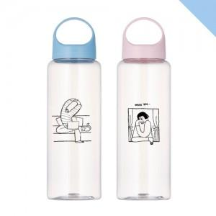

【상세/제작정보】 | 1도 단면인쇄/자사종이케이스 포함 2도 및 양면인쇄 개당 300원 추가(부가세별도) 선물포장 개당 400원(부가세 별도) 배송비 별도7000원 부과세별도 부가세 별도 3도 이상 전사 인쇄로 가능(최소수량 5,000개 이상/단가 별도 문의) 입수량:40개

【인쇄/포장옵션】 | 실크 / 포장지포장

【공급단가】 | 수량 | 200~ | 500~ | 1,000~ | 3,000~ | 5,000~
*VAT별도 | 단가 | 2,430원 | 2,340원 | 2,250원 | 2,160원 | 2,100원

【상품 URL】 | https://dev.easy1.co.kr:443/src/goods_detail.php?gdno=25992

